Banner
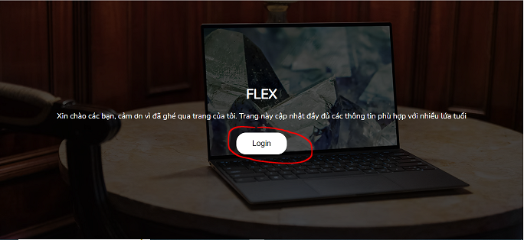
構成
 | 1.Intro-setup
 | 2.Flex-Container
 | 3.Flex-Items
 | 4.Exercises |  |  |  | → | new
 |  | 1.Banner |  |  | → | new
 |  |  | css
 |  |  |  | style.css | → | code
 |  |  | index.html |  | → | new

flexbox\4.Exercises\1.Banner\index.html
 | <!DOCTYPE html>
 | <html lang="en">
 | <head>
 | <meta charset="UTF-8" />
 | <meta http-equiv="X-UA-Compatible" content="IE=edge" />
 | <meta name="viewport" content="width=device-width, initial-scale=1.0" />
 | <title>Flexbox Exercise - Banner</title>

 | <link rel="stylesheet" href="css/style.css" />
 | </head>

 | <body>
 | <section class="hero">
 | <div class="content">
 | <h1>Flex</h1>
 | <p>
 | Xin chào các bạn, cảm ơn vì đã ghé qua trang của tôi. Trang này cập
 | nhật đầy đủ các thông tin phù hợp với nhiều lứa tuổi
 | </p>
 | <button class="btn">Login</button>
 | </div>
 | </section>

flexbox\4.Exercises\1.Banner\css\style.css
 | @import url('https://fonts.googleapis.com/css2?family=Nunito&display=swap'); |  |  |  |  |  |  |  | unsplash
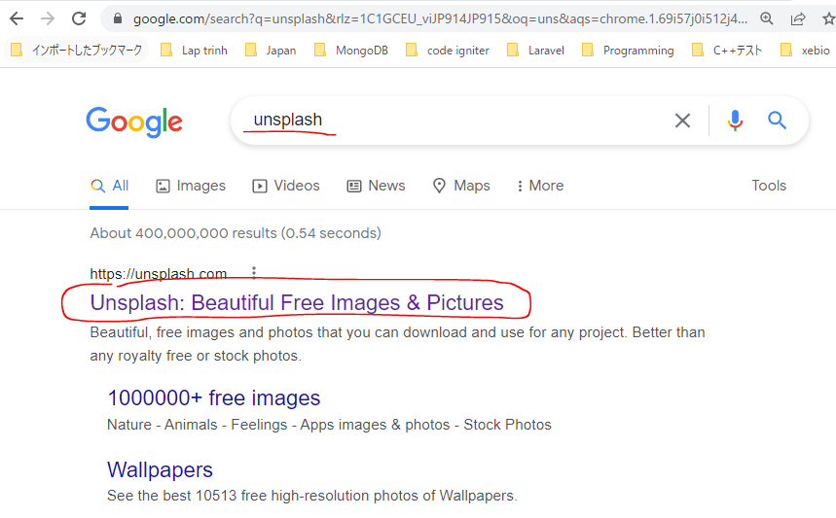
 | * {
 | margin: 0;
 | padding: 0;
 | box-sizing: border-box;
 | }

 | body {
 | font-family: 'Nunito', sans-serif;
 | }

 | .hero {
 | height: 100vh; |  |  |  |  |  | → | Trình duyệt cao bao nhiêu thì nó sẽ chiếm 100% chiều cao của trình duyệt
 | background-image: url('../images/laptop.avif'); |  |  |  |  |  | → | https://unsplash.com/
 | background-size: cover; |  |  |  |  |  | → | Resize background image để chiếm toàn bộ đối tượng chứa nó(.hero)
 | background-position: center; |  |  |  |  |  | → | set vị trí hình ảnh background về đúng vị trí giữa
 | display: flex;
 | justify-content: center; |  |  |  |  |  |  | Để cho phần nội dung .content(đóng vai trò là flex item) luôn nằm giữa
 | align-items: center; |  |  |  |  |  |  | thẻ section(đóng vai trò là flex container)
 | }

 | .hero::before { |  |  |  |  |  | → | Lớp phủ lên trên có màu tối
 | content: '';
 | position: absolute; |  |  |  |  |  | → | Để phủ được lên trên thì phải có position: absolute;
 | width: 100%;
 | height: 100%;
 | background: rgba(0, 0, 0, 0.7);
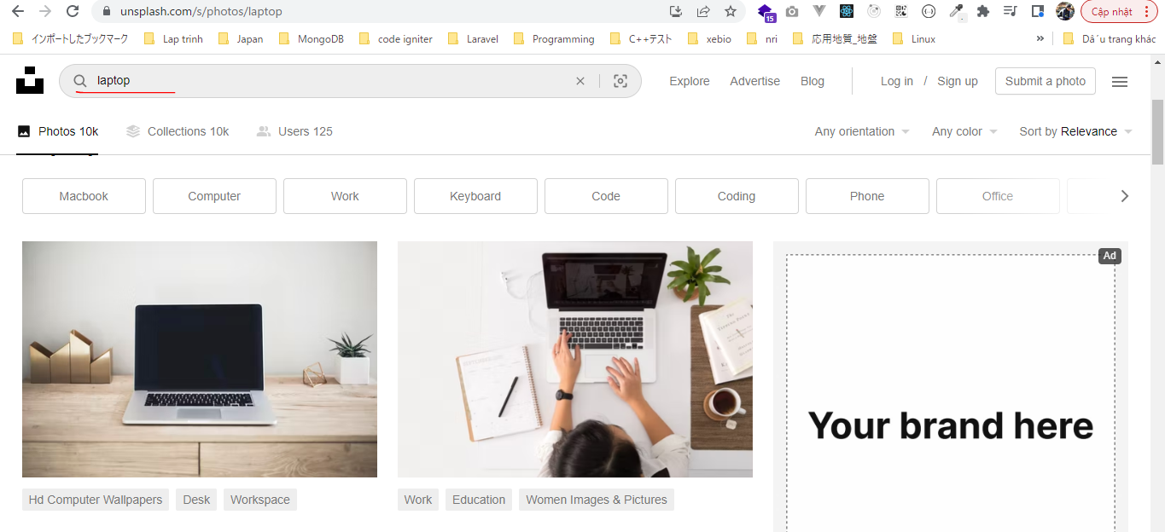
 | }

 | .content {
 | z-index: 1; |  |  |  |  |  | → | Để phần nội dung content nằm bên trong nổi được lên trên lớp phủ
 | text-align: center;
 | color: #fff;
 | padding: 0 15px;
 | font-size: 20px;
 | }

 | .content h1 {
 | font-size: 35px;
 | text-transform: uppercase;
 | }

 | .content p {
 | margin-top: 20px;
 | margin-bottom: 30px;
 | }

 | .btn {
 | padding: 15px 40px;
 | border-radius: 25px;
 | border: 2px solid #fff;
 | background: transparent; |  |  |  |  |  | → | Để nền của button trong suốt
 | color: #fff;
 | cursor: pointer;
 | font-size: inherit; |  |  |  |  |  | → | Kế thừa từ font-size cua div.content chứa button này
 | transition: 0.4s; |  |  |  |  |  | → | Để khi hover vào có transition sẽ mượt hơn
 | }

 | .btn:hover {
 | background: #fff;
 | color: #000;
 | }

Check browser
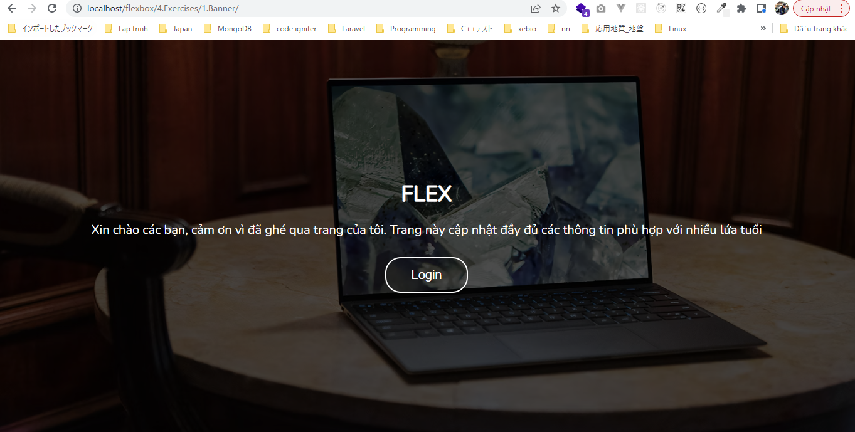

 | hover vào button

